仪表盘
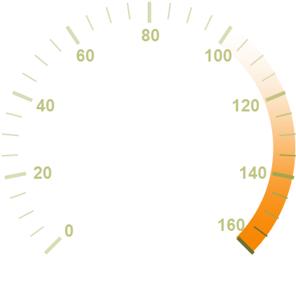
完成率 | 60.00%
指针 | 1.00%
占位 | 153%

60.00%

作图思路
指针部分使用饼图制作
指针使用很小的一个扇形，数据可以是0.01
占位数据为当数据变化的时候可以把指针推到指定的地方
最后绘制仪表盘 复制粘贴到绘图区

